Main
请选五颗棋子
 |  |  |  |  |  | 问项 | 1

重新洗牌
 |  | 5
 | 1
占
卜


 |  |  | 15 |  | 13
 |  |  | 凶 | 吉 | 弱势 | 强势

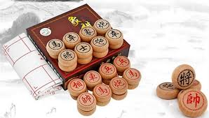
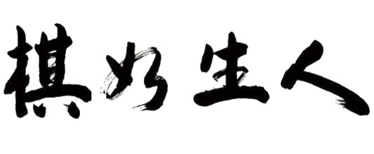

象棋占卜Fortune Telling By Chess @ 2017 Remy Lim

